Hoja1
2023-08-25 14:37:40

LA PAZ 28 - HAEDO 4460-2005
BUENOS AIRES luquearti@gmail.com
____________________________________________________________________________________
"TENDEDEROS EXTENSIBLES”
“Hierro PINTADO”
“color BLANCO”
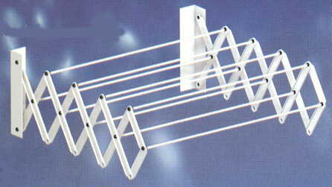

COD. | DESCRIPCION | PRECIO
TEX-03 | Tendedero EXTENSIBLE 45 cm. 7Varillas | 4967.50
TEX-04 | Tendedero EXTENSIBLE 45 cm. 9Varillas | 6210.00
TEX-05 | Tendedero EXTENSIBLE 60 cm. 7Varillas | 5322.50
TEX-06 | Tendedero EXTENSIBLE 60 cm. 9Varillas | 6742.50
TEX-07 | Tendedero EXTENSIBLE 80 cm. 7 Varillas | 5677.50
TEX-08 | Tendedero EXTENSIBLE 80 cm. 9Varillas | 7273.75
TEX-09 | Tendedero EXTENSIBLE 100 cm. 7varillas | 6210.00
TEX-10 | Tendedero EXTENSIBLE 100 cm. 9Varillas | 8342.50

M

